Dateneingabe
innerbetrieblicher Fahrausweis
innerbetrieblicher Fahrausweis
Füllen Sie nur diese Seite aus - der Ausdruck für die Ablage und der Fahrausweis werden automatisch erstellt (nur mehr ausdrucken).
Sperichern Sie dann diese Datei mit dem Mitarbeiternamen ab, dann können Sie sie wieder ändern, anpassen, o.ä.

Name: | Max Mustermann
Geburtsdatum: | 2010-12-31

Vorhandene Ausbildungsnachweise
Arbeitsmittel | Ausweis Nummer | Schulungsinstitut | Prüfungsdatum | Hubstapler
Hubstapler |  |  | 2010-12-31 | Fahrzeug & Mobilkrane
 |  |  |  | Drehkrane
 |  |  |  | Lauf-, Bock- & Portalkrane

erlaubte Geräte
Arbeitsmittel | Hersteller / Typ

Aussteller: | Gerhard Hinterwieser
Datum der Bewilligung: | 2010-01-01

Ablage
innerbetrieblicher Fahrausweis
innerbetrieblicher Fahrausweis
Dieser Abschnitt verbleibt bei der Firma und dient zur Ablage im Personalordner und als Nachweis im gesetzlich vorgeschriebenen Sicherheits- und Gesundheitsschutzdokument
 | Innerbetriebliche Fahrerlaubniss - Ermächtigung

 | Name: | Max Mustermann
 | Geburtsdatum: | 2010-12-31
 | ist berechtigt unter Einhaltung der folgenden Bestimmungen
 | o Der Benutzer trägt die Verantwortung für den sicheren und gefahrlosen Betrieb des Arbeitsmittels und hat jede Gefährdung von Personen im Arbeitsbereich zu vermeiden. o Personentransport auf dem Arbeitsmittel oder der Lastaufnahmeeinrichtungen ist verboten. o Das Arbeiten unter Einwirkung von Alkohol, Drogen und Medikamenten ist verboten. o Vor Benutzung des Arbeitsmittels ist der ordnungs-gemäße Zustand durch Sicht- und Funktionskontrolle zu prüfen und bei Mängel unverzüglich an den Vorgesetzten zu melden. o Das Arbeitsmittel ist nach den Angaben der Hersteller oder nach den Sicherheitsvorschriften laut der Betriebsanweisung zu benutzen. o Das Arbeitsmittel ist vor Verlassen gegen unbefugte Inbetriebnahme zu sichern. o Die Inhalte der erstmaligen und wiederkehrenden Unterweisungen des Arbeitgebers sind zu befolgen.

 | die angeführten Arbeitsmittel zu führen:

 | Arbeitsmittel | Hersteller / Typ
 | 0 | 0
 | 0 | 0
 | 0 | 0

 | Vorhandene Ausbildungsnachweise
 | Arbeitsmittel | Ausweis Nummer | Schulungsinstitut |  | Prüfungsdatum
 | Hubstapler | 0 | 0 |  | 2010-12-31
 | 0 | 0 | 0 |  | 0
 | 0 | 0 | 0 |  | 0

 |  |  |  | für das Unternehmen: | Gerhard Hinterwieser

 | Firmenstempel

 | Datum der Bewilligung: | 2010-01-01 |  | Unterschrift Arbeitnehmer

Fahrausweis
innerbetrieblicher Fahrausweis

Hinweise zur Fahrbewilligung
Der Benutzer trägt die Verantwortung für den sicheren und gefahrlosen Betrieb des Arbeitsmittels und hat jede Gefährdung von Personen im Arbeitsbereich zu vermeiden.
Personentransport auf dem Arbeitsmittel oder der Lastaufnahmeeinrichtungen ist verboten.
Das Arbeiten unter Einwirkung von Alkohol, Drogen und Medikamenten ist verboten.
Vor Benutzung des Arbeitsmittels ist der ordnungs-gemäße Zustand durch Sicht- und Funktionskontrolle zu prüfen und bei Mängel unverzüglich an den Vorgesetzten zu melden.
Das Arbeitsmittel ist nach den Angaben der Hersteller oder nach den Sicherheitsvorschriften laut der Betriebsanweisung zu benutzen.
Das Arbeitsmittel ist vor Verlassen gegen unbefugte Inbetriebnahme zu sichern.
Die Inhalte der erstmaligen und wiederkehrenden Unterweisungen des Arbeitgebers sind zu befolgen.
 |  |  | Fahrbewilligung | Der Inhaber dieser Fahrbewillugung hat den Nachweis der Fachkenntnis erbracht
 |  |  | nach § 33 AM-VO | Ausbildung | Prüfg.-Datum

 |  |  |  | Hubstapler | 2010-12-31
 |  |  |  | 0 | 0
 |  |  |  | 0 | 0

 |  |  |  | Diese Bewilligung gilt für folgende Arbeitsmittel
 |  |  | Firmenstempel
 |  |  |  | 0
 | 2010-01-01 |  |  | 0
 | Datum |  | Gerhard Hinterwieser | 0
 | berechtigt nach durchgeführter Unterweisung gemäß § 14 ASchG

 | Name: | Max Mustermann

 | geb: | 2010-12-31 |  | Unterschrift des Inhabers

Legen Sie bitte fürs Drucken ein etwas stärkeres Papier ein!
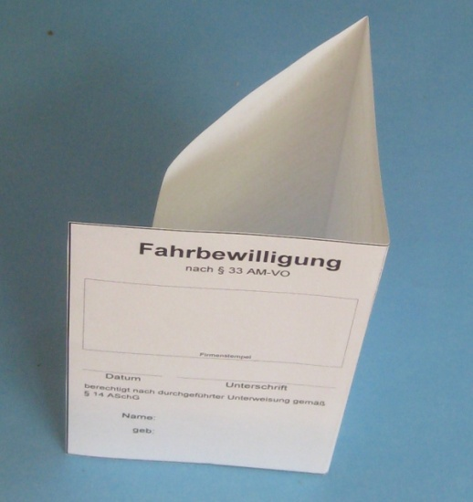
 |  |  |  | Stempel und Unterschriften nicht vergessen ! !

 |  |  |  | Schneiden Sie den Ausweis aus

 |  |  |  | Falten Sie den Ausweis (siehe Bild links)

